ENERO
INFORME - PTAR 2 - ENERO 2026
BALANCE HÍDRICO

 |  | 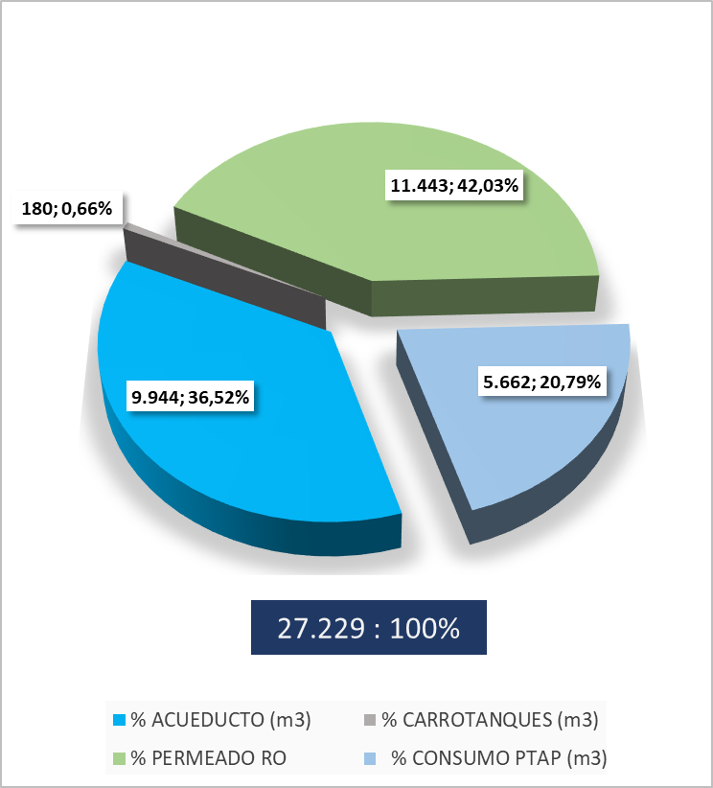

COMENTARIOS: - 13 de Enero se solicitan carrotanques por dia posterior a lavado de membranas MBR2, por lo que RO no opera los primeros dos turnos por cloro en tanque de permeado. Y arreglo de impulsor en bomba de alta ingreso RO - 20 de Enero se solicitan carrotanques, se genera taponamiento del Swingmill, por lo que se detiene el sistema GEM

INDICADOR TINTORERIA

 |  |  | 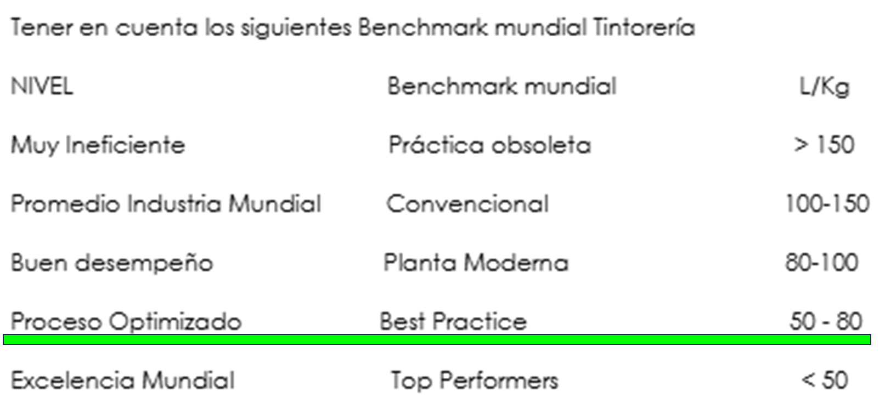
ERROR EN REPORTE DE MICROSTRATEGY POR FALLA EN SEDOMASTER, PENDIENTE REALIZAR ACTUALIZACIÓN POR PARTE DE INGENIERIA 02 Y 03 DE DICIEMBRE

INDICADOR LAVANDERIA

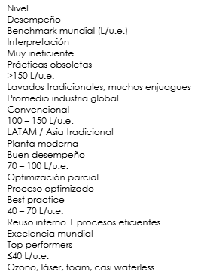

INDICADOR ROTATIVA

COMENTARIOS:

BALANCE DE TRATABILIDAD

COMENTARIOS:8753

BALANCE DE TRATABILIDAD

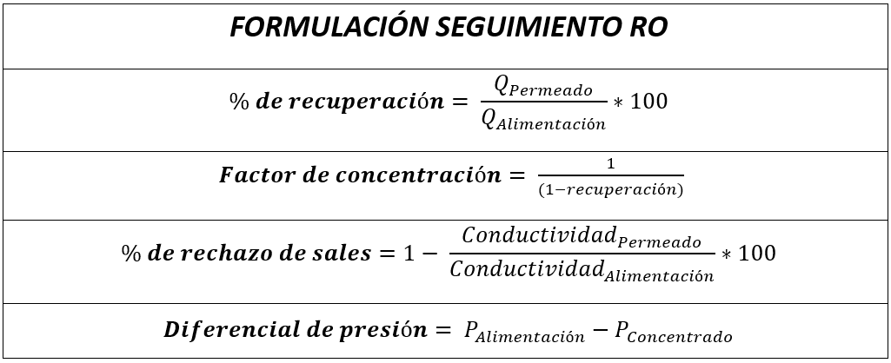 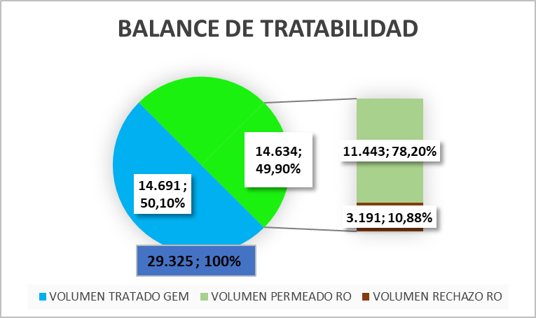

COMENTARIOS:

OPERACIÓN RO - EFICIENCIAS

COMENTARIOS: 29 -30 -31 intervencion en membranas por lodo, lavado con hipoclorito al 0,2%

KPIS

INDICADOR TRATAMIENTO FISICO-QUIMICO GEM

 |  |  |  |  |  | 3889
 |  |  |  | 31586 | 4254 | 134366844 | 34553

COMENTARIOS:

INDICADOR TRATAMIENTO OSMOSIS INVERSA

COMENTARIOS:

BALANCE DE LODOS

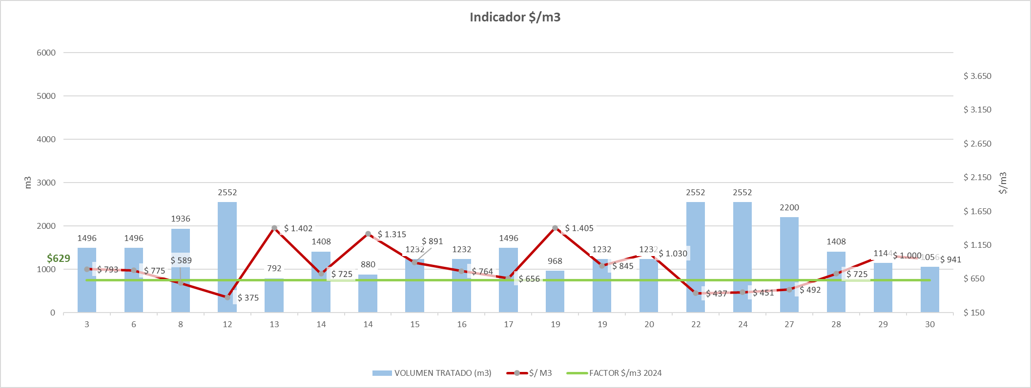
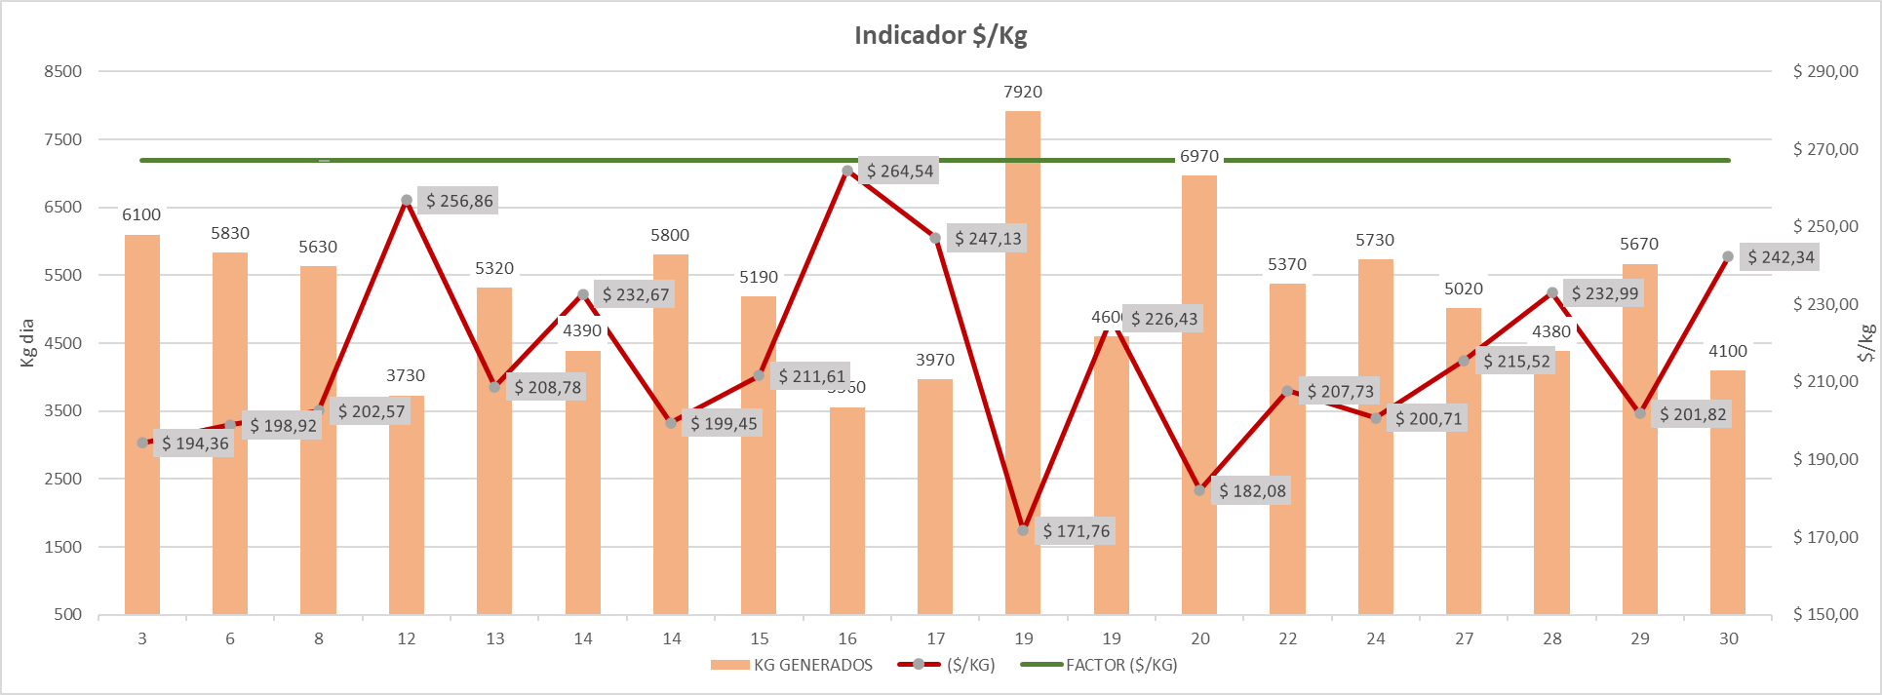

COMENTARIOS:

 | 3.3855072464

